2.Pivot vc
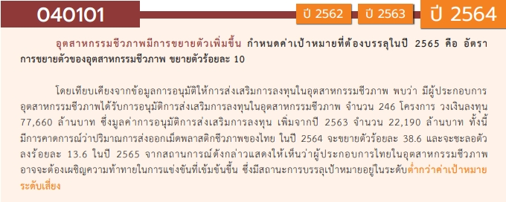
องค์ประกอบ/ปัจจัย | ปีงบประมาณ
 | 2560 | 2561 | 2562 | 2563 | 2564 | 2565 | 2566 | รวมจำนวนโครงการทั้งหมด
040101V01 |  |  | 1 |  | 2 | 1 | 1 | 5
040101F0101 |  |  | 1 |  | 2 | 1 |  | 4
040101F0102
040101F0103 |  |  |  |  |  |  | 1 | 1
040101V02 |  | 2 | 4 | 6 | 15 | 13 | 7 | 47
040101F0201 |  | 1 | 1 | 3 | 4 | 3 | 3 | 15
040101F0202 |  |  | 1 | 2 | 3 | 8 | 2 | 16
040101F0203 |  | 1 | 1 |  | 5 | 2 |  | 9
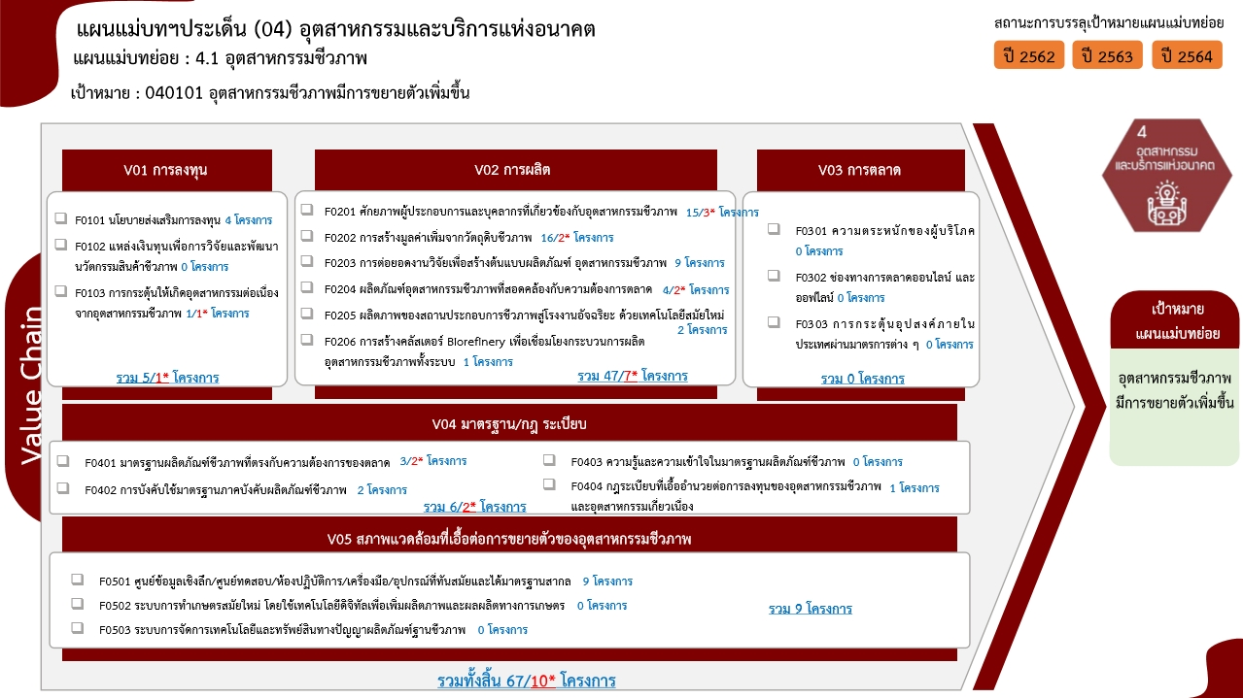
040101F0204 |  |  | 1 |  | 1 |  | 2 | 4
040101F0205 |  |  |  | 1 | 1 |  |  | 2
040101F0206 |  |  |  |  | 1 |  |  | 1
040101V03
040101F0301
040101F0302
040101F0303
040101V04 |  |  | 1 | 2 |  | 1 | 2 | 6
040101F0401 |  |  |  |  |  | 1 | 2 | 3
040101F0402 |  |  |  | 2 |  |  |  | 2
040101F0403
040101F0404 |  |  | 1 |  |  |  |  | 1
040101V05 | 1 | 1 | 4 | 1 | 1 | 1 |  | 9
040101F0501 | 1 | 1 | 4 | 1 | 1 | 1 |  | 9
040101F0502
040101F0503
รวมจำนวนโครงการทั้งหมด | 1 | 3 | 10 | 9 | 18 | 16 | 10 | 67
 |  |  |  |  |  |  |  |  | หมายเหตุ: n* หมายถึง โครงการเพื่อขับเคลื่อนการบรรลุเป้าหมายตามยุทธศาสตร์ชาติ ประจำปีงบประมาณ พ.ศ. 2566

4.รวม
โครงการภายใต้เป้าหมายแผนแม่บทย่อย : 040101 อุตสาหกรรมชีวภาพมีการขยายตัวเพิ่มขึ้น
กรุณา Log in เข้าระบบ eMENSCR ก่อนดำเนินการ Click ที่ link โครงการนั้น ๆ
หมายเหตุ : หากไม่ Login จะไม่สามารถดูรายละเอียดโครงการได้
โครงการที่ปรากฎเป็นโครงการที่ผ่านการอนุมัติจากผู้บริหาร (M7) ของหน่วยงานเท่านั้น (ข้อมูล ณ เดือนมีนาคม 2565)

ชื่อโครงการ / การดำเนินงาน | ปีงบประมาณ | วันที่เริ่มต้นโครงการ | วันที่สิ้นสุดโครงการ | หน่วยงานระดับกองหรือเทียบเท่า | หน่วยงานระดับกรมหรือเทียบเท่า | หน่วยงานระดับกระทรวงหรือเทียบเท่า | ประเภทโครงการ | องค์ประกอบ | ปัจจัย
โครงการเมืองนวัตกรรมอาหาร (Food Innopolis) และการพัฒนานักรบอุตสาหกรรมอาหารพันธุ์ใหม่ (Food Warrior) | 2560 | ตุลาคม 2559 | กันยายน 2564 | กองผลิตภัณฑ์อาหารและวัสดุสัมผัสอาหาร | กรมวิทยาศาสตร์บริการ (วศ.) | กระทรวงการอุดมศึกษา วิทยาศาสตร์ วิจัยและนวัตกรรม |  | 040101V05 | 040101F0501
ศูนย์นวัตกรรมสมุนไพรครบวงจร มหาวิทยาลัยแม่ฟ้าหลวง (โครงการเมืองสมุนไพรภาคเหนือ) | 2561 | ตุลาคม 2560 | กันยายน 2563 | ส่วนนโยบายและแผน | มหาวิทยาลัยแม่ฟ้าหลวง | กระทรวงการอุดมศึกษา วิทยาศาสตร์ วิจัยและนวัตกรรม |  | 040101V05 | 040101F0501
โครงการพัฒนาผลิตภัณฑ์อาหารเสริมและเครื่องสำอางเชิงพาณิชย์ | 2561 | ตุลาคม 2560 | กันยายน 2561 | โปรแกรมบริหารผลิตภัณฑ์เครื่องสำอางและอาหารเสริม | ศูนย์ความเป็นเลิศด้านชีววิทยาศาสตร์ (องค์การมหาชน) (ศลช.) | กระทรวงการอุดมศึกษา วิทยาศาสตร์ วิจัยและนวัตกรรม |  | 040101V02 | 040101F0203
โครงการเมืองนวัตกรรมอาหาร (Food Innopolis) ในอุทยานวิทยาศาสตร์ประเทศไทย | 2561 | ตุลาคม 2560 | กันยายน 2562 | สำนักงานกลาง | สำนักงานพัฒนาวิทยาศาสตร์และเทคโนโลยีแห่งชาติ (พว.) | กระทรวงการอุดมศึกษา วิทยาศาสตร์ วิจัยและนวัตกรรม |  | 040101V02 | 040101F0201
การวิจัยและนวัตกรรมผลิตภัณฑ์โพรไบโอติกเพื่อประยุกต์ใช้สำหรับกลุ่มโรคไม่ติดต่อเรื้อรัง (Research and innovation of probiotic products for application in non-communicable diseases) (2562) | 2562 | ตุลาคม 2561 | กันยายน 2562 | คณะเภสัชศาสตร์ | มหาวิทยาลัยเชียงใหม่ | กระทรวงการอุดมศึกษา วิทยาศาสตร์ วิจัยและนวัตกรรม |  | 040101V02 | 040101F0203
โครงการพัฒนาศักยภาพของบุคลากรภาควิชาวิศวกรรมเคมีและวัสดุ ด้านอุตสาหกรรมเชื้อเพลิงชีวภาพและเคมีชีวภาพเพื่อพัฒนาการสอนให้สอดคล้องกับอุตสาหกรรมเป้าหมาย (S-Curve) | 2562 | มกราคม 2562 | มกราคม 2562 | คณะวิศวกรรมศาสตร์ | มหาวิทยาลัยเทคโนโลยีราชมงคลธัญบุรี | กระทรวงการอุดมศึกษา วิทยาศาสตร์ วิจัยและนวัตกรรม |  | 040101V02 | 040101F0201
โครงการพัฒนามาตรฐานการวัดสู่การพัฒนาศักยภาพห้องปฏิบัติการทดสอบอาหารเพื่อคุณภาพชีวิตและเศรษฐกิจที่ยั่งยืน | 2562 | ตุลาคม 2561 | กันยายน 2562 | สํานักงานรองผู้อำนวยการ/ผู้ช่วยอำนวยการ | สถาบันมาตรวิทยาแห่งชาติ (มว.) | กระทรวงการอุดมศึกษา วิทยาศาสตร์ วิจัยและนวัตกรรม |  | 040101V05 | 040101F0501
โครงการเพิ่มประสิทธิภาพการผลิตอาหารแปรรูปและข้าวหอมมะลิไทยให้ปลอดภัยด้วยมาตรวิทยา | 2562 | ตุลาคม 2561 | กันยายน 2562 | สํานักงานรองผู้อำนวยการ/ผู้ช่วยอำนวยการ | สถาบันมาตรวิทยาแห่งชาติ (มว.) | กระทรวงการอุดมศึกษา วิทยาศาสตร์ วิจัยและนวัตกรรม |  | 040101V05 | 040101F0501
โครงการพัฒนาศักยภาพอาหารฮาลาลเพื่อรองรับการเป็นศูนย์กลางอุตสาหกรรมอาหารฮาลาลโลก | 2562 | ตุลาคม 2561 | กันยายน 2562 | สํานักงานรองผู้อำนวยการ/ผู้ช่วยอำนวยการ | สถาบันมาตรวิทยาแห่งชาติ (มว.) | กระทรวงการอุดมศึกษา วิทยาศาสตร์ วิจัยและนวัตกรรม |  | 040101V05 | 040101F0501
โครงการพัฒนาศูนย์วิจัยเพื่อเพิ่มศักยภาพด้านอาหารและการเกษตรด้วยเทคโนโลยีแสงซินโครตรอน | 2562 | ตุลาคม 2561 | กันยายน 2562 |  | สถาบันวิจัยแสงซินโครตรอน (องค์การมหาชน) (สซ.) | กระทรวงการอุดมศึกษา วิทยาศาสตร์ วิจัยและนวัตกรรม |  | 040101V05 | 040101F0501
โครงการส่งเสริมและพัฒนาความปลอดภัยในสภาวะการทำงาน | 2562 | มกราคม 2562 | ตุลาคม 2562 | กองส่งเสริมเทคโนโลยีความปลอดภัยโรงงาน | กรมโรงงานอุตสาหกรรม | กระทรวงอุตสาหกรรม |  | 040101V04 | 040101F0404
มาตรการพัฒนาอุตสาหกรรมชีวภาพของไทย ปี พ.ศ.2561-2570 | 2562 | ตุลาคม 2561 | กันยายน 2562 | กองนโยบายอุตสาหกรรมรายสาขา 2 | สำนักงานเศรษฐกิจอุตสาหกรรม | กระทรวงอุตสาหกรรม |  | 040101V01 | 040101F0101
โครงการพัฒนาศักยภาพอุตสาหกรรมโอเลโอเคมีจากพืชน้ำมัน | 2562 | พฤศจิกายน 2561 | สิงหาคม 2562 | กองนโยบายอุตสาหกรรมรายสาขา 2 | สำนักงานเศรษฐกิจอุตสาหกรรม | กระทรวงอุตสาหกรรม |  | 040101V02 | 040101F0204
โครงการพัฒนาและส่งเสริมอุตสาหกรรมชีวภาพ ปีงบประมาณ พ.ศ. 2562 | 2562 | มกราคม 2562 | ตุลาคม 2562 | กองอุตสาหกรรมอ้อย น้ำตาลทราย และอุตสาหกรรมต่อเนื่อง | สำนักงานคณะกรรมการอ้อยและน้ำตาลทราย | กระทรวงอุตสาหกรรม |  | 040101V02 | 040101F0202
โครงการพัฒนาศักยภาพการทดสอบคุณภาพอาหาร ในเมืองนวัตกรรมอาหาร | 2563 | ตุลาคม 2562 | กันยายน 2564 | กองผลิตภัณฑ์อาหารและวัสดุสัมผัสอาหาร | กรมวิทยาศาสตร์บริการ (วศ.) | กระทรวงการอุดมศึกษา วิทยาศาสตร์ วิจัยและนวัตกรรม |  | 040101V02 | 040101F0201
โครงการยกระดับคุณภาพและความปลอดภัยของอาหารด้วยระบบมาตรวิทยาเพื่อคุ้มครองผู้บริโภคและสนับสนุนการส่งออก | 2563 | ตุลาคม 2562 | กันยายน 2563 | ฝ่ายมาตรวิทยาเคมีและเทคโนโลยีชีวภาพ | สถาบันมาตรวิทยาแห่งชาติ (มว.) | กระทรวงการอุดมศึกษา วิทยาศาสตร์ วิจัยและนวัตกรรม |  | 040101V04 | 040101F0402
โครงการพัฒนาศูนย์วิจัยเพื่อเพิ่มศักยภาพด้านอาหารและการเกษตรด้วยเทคโนโลยีแสงซินโครตรอน | 2563 | ตุลาคม 2562 | กันยายน 2563 |  | สถาบันวิจัยแสงซินโครตรอน (องค์การมหาชน) (สซ.) | กระทรวงการอุดมศึกษา วิทยาศาสตร์ วิจัยและนวัตกรรม |  | 040101V05 | 040101F0501
โครงการพัฒนามาตรฐานผลิตภัณฑ์อุตสาหกรรมสมุนไพรไทยแลนด์ 4.0 ให้มีคุณภาพในระดับสากล | 2563 | ตุลาคม 2562 | กันยายน 2563 | กองพัฒนายาแผนไทยและสมุนไพร | กรมการแพทย์แผนไทยและการแพทย์ทางเลือก | กระทรวงสาธารณสุข |  | 040101V04 | 040101F0402
โครงการส่งเสริมและพัฒนาเทคโนโลยีความปลอดภัยในอุตสาหกรรมชีวภาพ | 2563 | เมษายน 2563 | ธันวาคม 2563 | กองส่งเสริมเทคโนโลยีความปลอดภัยโรงงาน | กรมโรงงานอุตสาหกรรม | กระทรวงอุตสาหกรรม |  | 040101V02 | 040101F0201
โครงการพัฒนาศักยภาพอุตสาหกรรมชีวภาพ (64) | 2563 | เมษายน 2563 | เมษายน 2564 | กองพัฒนานวัตกรรมและเทคโนโลยีอุตสาหกรรม | กรมส่งเสริมอุตสาหกรรม | กระทรวงอุตสาหกรรม |  | 040101V02 | 040101F0202
โครงการพัฒนาและส่งเสริมอุตสาหกรรมชีวภาพ (ฺBioeconomy; Non-food) ปีงบประมาณ พ.ศ. 2563 | 2563 | มีนาคม 2563 | ตุลาคม 2563 | กองอุตสาหกรรมอ้อย น้ำตาลทราย และอุตสาหกรรมต่อเนื่อง | สำนักงานคณะกรรมการอ้อยและน้ำตาลทราย | กระทรวงอุตสาหกรรม |  | 040101V02 | 040101F0202
พัฒนาศักยภาพอุตสาหกรรมปาล์มน้ำมันภาคใต้ สู่ 4.0 | 2563 | พฤษภาคม 2563 | พฤศจิกายน 2564 | สำนักงานอุตสาหกรรมจังหวัดสุราษฎร์ธานี | สำนักงานปลัดกระทรวงอุตสาหกรรม(ราชการบริหารส่วนภูมิภาค) | กระทรวงอุตสาหกรรม |  | 040101V02 | 040101F0205
โครงการยกระดับสมรรถนะบุคคลตามมาตรฐานอาชีพและคุณวุฒิวิชาชีพ กลุ่มอุตสาหกรรมชีวภาพ | 2563 | มีนาคม 2563 | กันยายน 2563 | สำนักนโยบายและแผนยุทธศาสตร์ | สถาบันคุณวุฒิวิชาชีพ (องค์การมหาชน) | สำนักนายกรัฐมนตรี |  | 040101V02 | 040101F0201
โครงการส่งเสริมการผลิตเศรษฐกิจชีวภาพ (Bio Economy) ให้เป็นฐานรายได้ใหม่ที่สำคัญของภาคตะวันออกเฉียงเหนือ | 2564 | ตุลาคม 2563 | กันยายน 2564 | ส่วนแผนงาน | มหาวิทยาลัยเทคโนโลยีสุรนารี | กระทรวงการอุดมศึกษา วิทยาศาสตร์ วิจัยและนวัตกรรม |  | 040101V02 | 040101F0203
ศูนย์นวัตกรรมสมุนไพรครบวงจร มหาวิทยาลัยแม่ฟ้าหลวง | 2564 | ตุลาคม 2563 | กันยายน 2564 | ส่วนนโยบายและแผน | มหาวิทยาลัยแม่ฟ้าหลวง | กระทรวงการอุดมศึกษา วิทยาศาสตร์ วิจัยและนวัตกรรม |  | 040101V02 | 040101F0202
การพัฒนาอาหารกึ่งสำเร็จรูปสำหรับผู้สูงอายุสู่ธุรกิจชุมชน ประจำปีงบประมาณ 2564 | 2564 | ตุลาคม 2563 | กันยายน 2564 | คณะวิศวกรรมศาสตร์ | มหาวิทยาลัยมหาสารคาม | กระทรวงการอุดมศึกษา วิทยาศาสตร์ วิจัยและนวัตกรรม |  | 040101V02 | 040101F0202
โครงการวิจัย พัฒนาและถ่ายทอดเทคโนโลยี | 2564 | ตุลาคม 2563 | กันยายน 2564 | ส่วนแผนงานและยุทธศาสตร์ | มหาวิทยาลัยวลัยลักษณ์ | กระทรวงการอุดมศึกษา วิทยาศาสตร์ วิจัยและนวัตกรรม |  | 040101V02 | 040101F0203
โครงการพัฒนาเขตอุตสาหกรรม Oleochemical แบบครบวงจรเขตพื้นที่ระเบียงเศรษฐกิจ | 2564 | ตุลาคม 2563 | กันยายน 2564 | สำนักงานอธิการบดี | มหาวิทยาลัยสงขลานครินทร์ | กระทรวงการอุดมศึกษา วิทยาศาสตร์ วิจัยและนวัตกรรม |  | 040101V02 | 040101F0203
โครงการยกระดับมาตรฐานและการทดสอบคุณภาพเพื่อสนับสนุนอุตสาหกรรมอาหารแห่งอนาคต | 2564 | ตุลาคม 2563 | กันยายน 2564 | ฝ่ายมาตรวิทยาอุณหภูมิและแสง | สถาบันมาตรวิทยาแห่งชาติ (มว.) | กระทรวงการอุดมศึกษา วิทยาศาสตร์ วิจัยและนวัตกรรม |  | 040101V02 | 040101F0203
โครงการการขับเคลื่อนอุตสาหกรรมอาหารด้วยนวัตกรรมเทคโนโลยีจุลินทรีย์โพรไบโอติก | 2564 | ตุลาคม 2563 | กันยายน 2564 | กองติดตามและประเมินผล | สถาบันวิจัยวิทยาศาสตร์และเทคโนโลยีแห่งประเทศไทย (วว.) | กระทรวงการอุดมศึกษา วิทยาศาสตร์ วิจัยและนวัตกรรม |  | 040101V05 | 040101F0501
โครงการเมืองนวัตกรรมอาหาร (Food Innopolis) และการพัฒนานักรบอุตสาหกรรมอาหารพันธุ์ใหม่ (Food Warrior) | 2564 | ตุลาคม 2563 | กันยายน 2564 | สำนักงานกลาง | สำนักงานพัฒนาวิทยาศาสตร์และเทคโนโลยีแห่งชาติ (พว.) | กระทรวงการอุดมศึกษา วิทยาศาสตร์ วิจัยและนวัตกรรม |  | 040101V02 | 040101F0202
โครงการพัฒนาเมืองสมุนไพรจังหวัดสุราษฎร์ธานี (Suratthani Herbal City) | 2564 | ตุลาคม 2563 | กันยายน 2564 | สำนักงานสาธารณสุขจังหวัดสุราษฎร์ธานี | สำนักงานปลัดกระทรวงสาธารณสุข | กระทรวงสาธารณสุข |  | 040101V02 | 040101F0201
โครงการพัฒนาอุตสาหกรรมอาหารแปรรูปสู่การเป็นโรงงานอัจฉริยะด้วยเทคโนโลยีดิจิทัล | 2564 | พฤศจิกายน 2563 | สิงหาคม 2564 | กองนโยบายอุตสาหกรรมมหาภาค | สำนักงานเศรษฐกิจอุตสาหกรรม | กระทรวงอุตสาหกรรม |  | 040101V02 | 040101F0205
โครงการปฏิรูปผู้ประกอบการสู่อุตสาหกรรมพลาสติกชีวภาพ (Transformation to Bio-Plastics Industry) | 2564 | พฤศจิกายน 2563 | สิงหาคม 2564 | กองนโยบายอุตสาหกรรมมหาภาค | สำนักงานเศรษฐกิจอุตสาหกรรม | กระทรวงอุตสาหกรรม |  | 040101V02 | 040101F0204
โครงการยกระดับอุตสาหกรรมแปรรูปอาหาร โดยนำมาตรฐาน ผลิตภาพและนวัตกรรมเป็นเครื่องมือ ในการเพิ่มขีดความสามารถนักรบอุตสาหกรรมพันธุ์ใหม่ (Food Warrior) | 2564 | พฤศจิกายน 2563 | สิงหาคม 2564 | กองนโยบายอุตสาหกรรมมหาภาค | สำนักงานเศรษฐกิจอุตสาหกรรม | กระทรวงอุตสาหกรรม |  | 040101V02 | 040101F0201
...

